Documentos
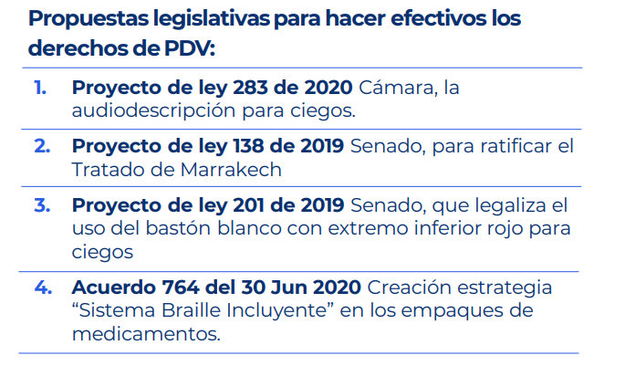

Emisora
FEBRERO

FECHA EMISIÓN | MES | NOMBRE PROGRAMA | CÒDIGO ANUAL | CÓDIGO HISTÓRICO
2020-02-03 | FEBRERO | SOMOS UNO COMPLETO 03 FEBRERO 2020 JUAN CARLOS GUERRERO | 13 | 3723
2020-02-03 | FEBRERO | MAÑANAS INCI COMPLETO 03 FEBRERO 2020 SUPER BOWL | 14 | 3724
2020-02-03 | FEBRERO | LIBRETA_DE_APUNTES_COMPLETO_03_FEBRERO_2020_ACOGIDA | 15 | 3725
2020-02-04 | FEBRERO | MANANAS_INCI_02_BLOQUE_04_FEBRERO_2020_CANCER | 16 | 3726
2020-02-05 | FEBRERO | URBANO LIVE_COMPLETO_05 FEBRERO 2019_ADRIANA PARDO | 17 | 3727
2020-02-05 | FEBRERO | 123 A TRABAJAR_COMPLETO_05_FEBRERO_2020_EMPRENDIMIENTO | 18 | 3728
2020-02-05 | FEBRERO | MANANAS_INCI_05_FEBRERO_2020_NUTELLA | 19 | 3729
2020-02-05 | FEBRERO | BALON_SONORO_COMPLETO_05_FEBRERO_2020_COLOMBIA BRASIL SUB 23 | 20 | 3730
2020-02-06 | FEBRERO | BITACORA_COMPLETO_06_FEBRERO_2020_MEDICOS_SIN_FRONTERAS | 21 | 3731
2020-02-06 | FEBRERO | MANANAS_INCI_06_FEBRERO_2020_DIA SIN CARRO Y SIN MOTO | 22 | 3732
2020-02-06 | FEBRERO | CAFE_CULTURAL_COMPLETO_06_FEBRERO_2020_POESIA_MARYORI_VIVAS | 23 | 3733
2020-02-05 | FEBRERO | LAS_COSAS_AL_DERECHO_COMPLETO_07_FEBRERO_2020_EN_EL_INCI_SOMOS_PERIODISTAS_DE_CORAZON | 24 | 3734
2020-02-06 | FEBRERO | EVENTO_CERTIFICADO_DE_DISCAPACIDAD_RESOLUCION_583_DE_2018 | 25 | 3735
2020-02-05 | FEBRERO | USTED TIENE LA PALABRA_ COMPLETO_05 FEBRERO 2020 | 26 | 3736
2020-02-10 | FEBRERO | SOMOS_UNO_COMPLETO_10_FEBRERO_2020_CEPILLADO_DE_LOS_PERROS | 27 | 3737
2020-02-10 | FEBRERO | MAÑANAS_INCI_COMPLETO_10_FEBRERO_2020_OSCAR | 28 | 3738
2020-02-13 | FEBRERO | USTED_TIENE_LA_PALABRA_COMPLETO_13_FEBRERO_2020 | 29 | 3739
2020-02-11 | FEBRERO | MAÑANAS_INCI_11_FEBRERO_2020_RENUNCIA_PAPA | 30 | 3740
2020-02-12 | FEBRERO | MAÑANAS_INCI_12_FEBRERO_2020_MAYONESA | 31 | 3741
2020-02-12 | FEBRERO | 123 A TRABAJAR_COMPLETO_12_FEBRERO_2020_CERTIFICADO_DISCAPACIDAD | 32 | 3742
2020-02-12 | FEBRERO | BALON_SONORO_COMPLETO_05_FEBRERO_2020_TOUR COLOMBIA 2 | 33 | 3743
2020-02-12 | FEBRERO | URBANO LIVE_COMPLETO_12_FEBRERO_2020_REGRESO_CAMILO | 34 | 3744
2020-02-13 | FEBRERO | BITACORA_COMPLETO_13_FEBRERO_2020_ GUILFORD SUPERIOR | 35 | 3745
2020-02-13 | FEBRERO | EL_REVIEW_13_FEBRERO_2020_MEJORES CANCIONES DE RADIO | 36 | 3746
2020-02-13 | FEBRERO | MAÑANAS_INCI_13_FEBRERO_2020_DÍA_DE_LA_RADIO | 37 | 3747
2020-02-14 | FEBRERO | LETRAS A CIEGAS_COMPLETO_14_FEBRERO_2020_FRANCIA | 38 | 3748
2020-02-11 | FEBRERO | LAS_COSAS_AL_DERECHO_COMPLETO_11_FEBRERO_2020_DIA_INTERNACIONAL_DE_LA_RADIO | 39 | 3749
2020-02-14 | FEBRERO | MAÑANAS_INCI_2_BLOQUES_14_FEBRERO_2020_PLANES_FIN_DE_SEMANA | 40 | 3750
2020-02-14 | FEBRERO | INCI_COMO_VAMOS_COMPLETO_14_FEBRERO_2020_CERTIFICADO DISCAPACIDAD_2020 | 41 | 3751
2020-02-14 | FEBRERO | EVENTO_DESTINOS_02_BLOQUES_14_FEBRERO_2020_AMAZONAS | 42 | 3752
2020-02-17 | FEBRERO | SOMOS_UNO_COMPLETO_17_FEBRERO_2020_EXPLORACION_DE_SITIOS_NUEVOS | 43 | 3753
2020-02-17 | FEBRERO | LIBRETA_DE_APUNTES_COMPLETO_17_FEBRERO_2020_COMPETENCIAS AGENTE EDUCATIVO | 44 | 3754
2020-02-18 | FEBRERO | MANANAS_INCI_18_FEBRERO_2020_INCORPORACION_HERMES CELY | 45 | 3755
2020-02-18 | FEBRERO | INCI MOVIES_COMPLETO_18_FEBRERO_2020_PREMIOS OSCAR | 46 | 3756
2020-02-19 | FEBRERO | 123 A TRABAJAR _COMPLETO_19_FEBRERO_2020_DECRETO 2011 | 47 | 3757
2020-02-19 | FEBRERO | MAÑANAS INCI_02 BLOQUES_19 FEBRERO 2020_ACDC Y BRITNEY SPEARS | 48 | 3758
2020-02-19 | FEBRERO | BALON_SONORO_COMPLETO_19_FEBRERO_2020_PREMIO_LAUREUS_EGAN_BERNAL | 49 | 3759
2019-02-19 | FEBRERO | URBANO LIVE_COMPLETO_19 FEBRERO 2020_MUSICA URBANA | 50 | 3760
2020-02-20 | FEBRERO | BITACORA_COMPLETO_20_FEBRERO_2020_TATIANA_YALENA | 51 | 3761
2020-02-20 | FEBRERO | MAÑANAS_INCI_COMPLETO_20_FEBRERO_2020_DANIEL_SALAS | 52 | 3762
2020-02-20 | FEBRERO | CAFE_CULTURAL_COMPLETO_20_FEBRERO_2020_RESIGNIFICACION DEL PEI MAURICIO MURCIA AL CARAVAN | 53 | 3763
2020-02-20 | FEBRERO | EL_REVIEW_20_FEBRERO_2020_CORTO | 54 | 3764
2020-02-20 | FEBRERO | USTED_TIENE_LA_PALABRA_COMPLETO_20_FEBRERO_2020 | 55 | 3765
2020-02-21 | FEBRERO | LETRAS A CIEGAS_COMPLETO_21 FEBRERO 2020_MIENTRAS LLUEVE | 56 | 3766
2020-02-21 | FEBRERO | MAÑANAS INCI_COMPLETO_21 FEBRERO 2020_ELIBERTO RUIZ | 57 | 3767
2020-02-21 | FEBRERO | INCI_COMO_VAMOS_COMPLETO_21_FEBRERO_2020_AMAZONAS | 58 | 3768
2020-02-21 | FEBRERO | LAS_COSAS_AL_DERECHO_COMPLETO_18_FEBRERO_2020_PROYECTO ACUERDO 009 BOGOTA | 59 | 3769
2020-02-21 | FEBRERO | MAÑANAS INCI_COMPLETO_21 FEBRERO 2020_REGRESO UBER | 60 | 3770
2020-02-24 | FEBRERO | MAÑANAS_INCI_COMPLETO_24_FEBRERO_2020_MIGUEL ANGEL | 61 | 3771
2020-02-24 | FEBRERO | SOMOS UNO_COMPLETO_24 FEBRERO 2020_BAÑO DE LOS PERROS | 62 | 3772
2020-02-24 | FEBRERO | INCI TROPICAL_COMPLETO_24 FEBRERO 2020_RODOLFO AICARDI Y GUSTAVO QUINTERO | 63 | 3773
2020-02-25 | FEBRERO | MAÑANAS_INCI_COMPLETO_25_FEBRERO_2020_MUSICA BAILAR JOVENES | 64 | 3774
2020-02-25 | FEBRERO | INCI MOVIES_COMPLETO_25 FEBRERO 2020_ESTRENOS DE 2020 | 65 | 3775
2020-02-26 | FEBRERO | MAÑANAS INCI_COMPLETO_26 FEBRERO 2020_EFEMERIDES | 66 | 3776
2020-02-26 | FEBRERO | BALON_SONORO_COMPLETO_26_FEBRERO_2020_CARRERA_ECOLOGICA | 67 | 3777
2020-02-27 | FEBRERO | USTED_TIENE_LA_PALABRA_COMPLETO_27_FEBRERO_2020_GUILLERMO_QUIJANO | 68 | 3778
2020-02-25 | FEBRERO | LAS_COSAS_AL_DERECHO_COMPLETO_25_FEBRERO_2020_ENTREVISTAS EN RADIO | 69 | 3779
2020-02-27 | FEBRERO | CAFE_CULTURAL_COMPLETO_27_FEBRERO_2020_VIOLIN ANTONIO CAMELO | 70 | 3780
2020-02-27 | FEBRERO | MAÑANAS_INCI_COMPLETO_27_FEBRERO_2020_TBT90S | 71 | 3781
2018-02-21 | FEBRERO | INCINAUTAS_COMPLETO_21_FEBRERO_2020_REGRESO_DE_UBER | 72 | 3782
2020-02-27 | FEBRERO | EL_REVIEW_27_FEBRERO_2020_CANCIONES ROCK SIGLO XXI ANIO TRAS ANIO | 73 | 3783
2020-02-27 | FEBRERO | BITACORA_COMPLETO_27_FEBRERO_2020_GILBERTO_PASTRANA | 74 | 3784
2020-02-28 | FEBRERO | LETRAS A CIEGAS_COMPLETO_28_FEBRERO_2020_EL CONDE DE MONTECRISTO | 75 | 3785
2020-02-28 | FEBRERO | ESPECIALES MUSICALES_PIANO_01_MARZO | 76 | 3786
...
ABRIL

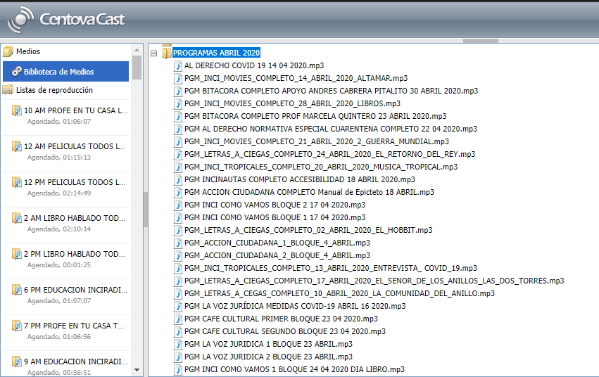

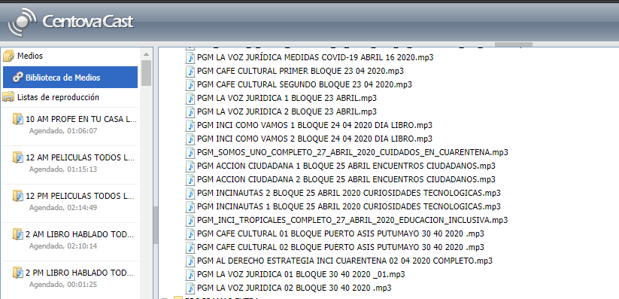

MAYO

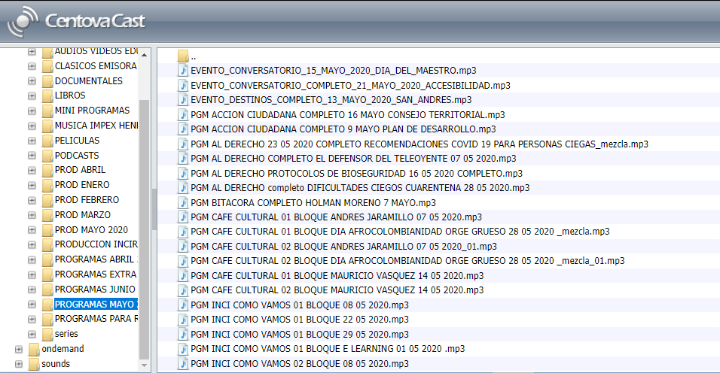

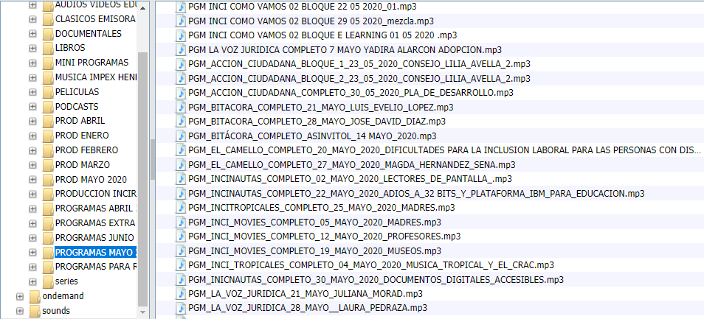

JUNIO




